Istruzioni
Istruzioni per la compilazione della mappatura

Si chiede di non modificare lo schema inviato e rispettare la sequenza delle colonne

Colonna A: Processo
Indicare la sequenza strutturata di attività e operazioni interconnesse che convergono verso uno specifico obiettivo o risultato.

Colonna B: Attività
Indicare l'azione specifica eseguita all'interno di un processo.

Colonna C: Fattore abilitante
Inserire il numero o i numeri corrispondenti ai seguenti fattori di contesto che agevolano il verificarsi di comportamenti o fatti di corruzione
1- Mancata formazione/sensibilizzazione del personale
2 - Carenza del personale e mancato rispetto del principio di rotazione
3 - Assenza di regolamentazione
4 - Mancanza di chiarezza nei ruoli (non si sa "chi fa che cosa")
5 - Assenza di un sistema di controllo
6 - Altro (specificare)

Colonna D: Descrizione del comportamento a rischio corruzione (evento a rischio)
Descrivere qual è il comportamento che genera l'evento corruttivo

Colonna E: Categoria di evento rischioso
Classificare il comportamento descritto nella colonna D secondo le categorie di seguito riportate
1 - Uso improprio o distorto della discrezionalità
2 - Alterazione/manipolazione/utilizzo improprio di informazioni e documentazione
3 - Rivelazione di notizie riservate / violazione del segreto d’Ufficio
4 - Alterazione dei tempi
5 - Elusione delle procedure di svolgimento delle attività e di controllo
6 - Pilotamento di procedure/attività ai fini della concessione di privilegi/favori
7 - Conflitto di interessi
8 - Altro (specificare)

Colonna F, G, H: Matrice per la valutazione del rischio
Matrice da utilizzare per la compilazione delle relative colonne.
N.B. La combinazione tra la probabilità e l'impatto da luogo alla rilevanza del rischio.
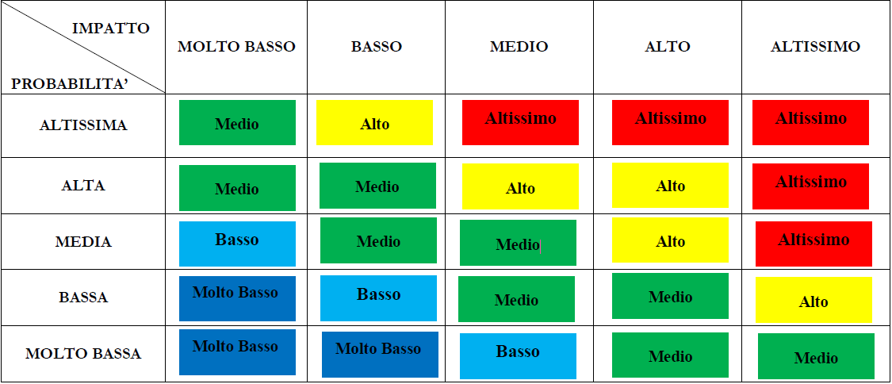

Colonna I: Misure di mitigazione del rischio
Descrizione delle azioni che attenuano la possibilità che si verifichi l'evento rischioso

Colonna J: Indicatori di attuazione delle misure
Descrizione del parametro da utilizzare per valutare in maniera oggettiva lo stato di avanzamento delle misure di mitigazione

Colonna K: Stato di attuazione delle misure
I valori ammessi sono "In attuazione" o "Da attuare"

Colonna L: Tempi di completamento delle misure
entro l'anno corrente (AC), entro l'anno successivo (AS), oltre (O)

Colonna M: valutazione RPCT
Da compilare a cura del RPCT

